상품제안서
친환경 에코백 | 상품코드: F31780

 |  |  |  |  |  |  | 02-412-0044 | www.easy1.co.kr
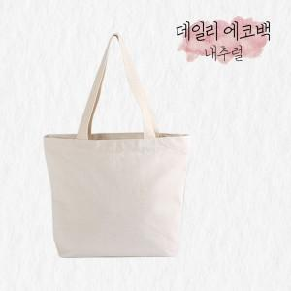

【상세/제작정보】 | ** 배송비- 한박스 100개 / 5000원별도<br>

【인쇄/포장옵션】 | 실크, 풀칼라 / OPP(비닐)

【공급단가】 | 수량 | 200~ | 300~ | 500~ | 1,000~ | 3,000~
*VAT별도 | 단가 | 2,820원 | 2,780원 | 2,710원 | 2,580원 | 2,510원

【상품 URL】 | https://dev.easy1.co.kr:443/src/goods_detail.php?gdno=31780

